Sumário
Sistema | Pitissaria | Histórico de Revisões
Elaborado Por | Arthur Hermes, Ricardo Amaro, Valdemar Alonso | Data | Atualizado Por | Descrição da Atualização
Revisado Por | Arthur Hermes, Ricardo Amaro, Valdemar Alonso
Data de Criação | [30/08/2024]
Executor(es) dos Testes | Nomes dos Executores

Testes OK | 13
Testes NOK | 8
Teste não testados | 0

Evidências
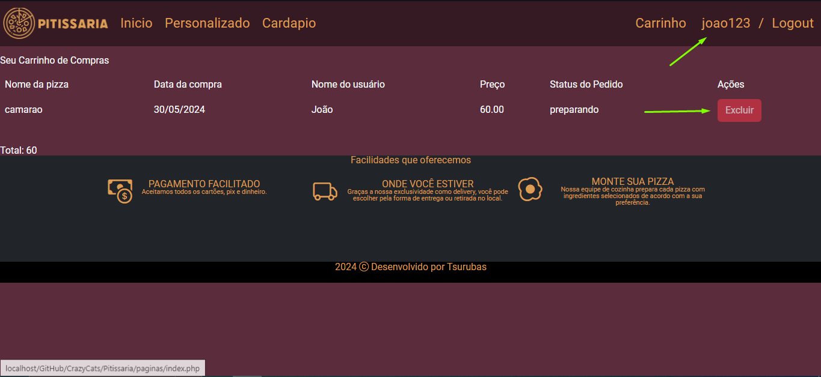
Imagem 1.1
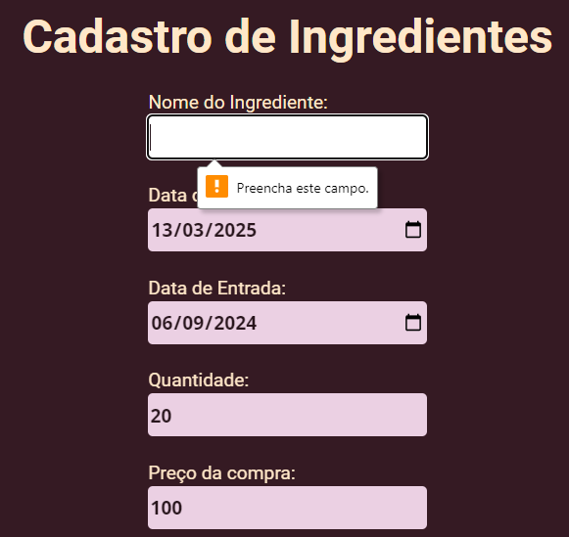

Imagem 2.1

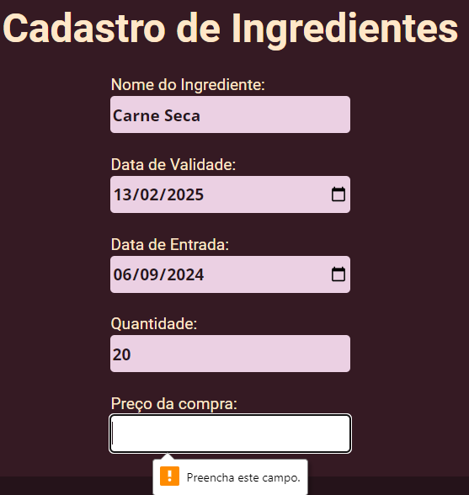

Imagem 3.1

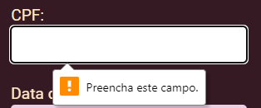

Imagem 4.1

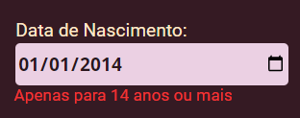

Imagem 5.1

Imagem 6.1

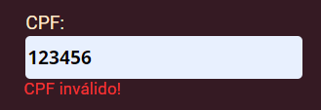

Imagem 6.2

Imagens 7.1

Imagem 8.1

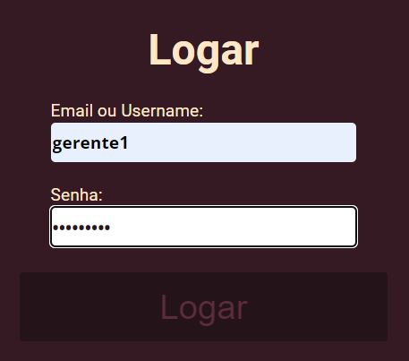

Obs: A senha está errada e não aparece que é o campo que está errado

Imagem 9.1



Imagem 9.2

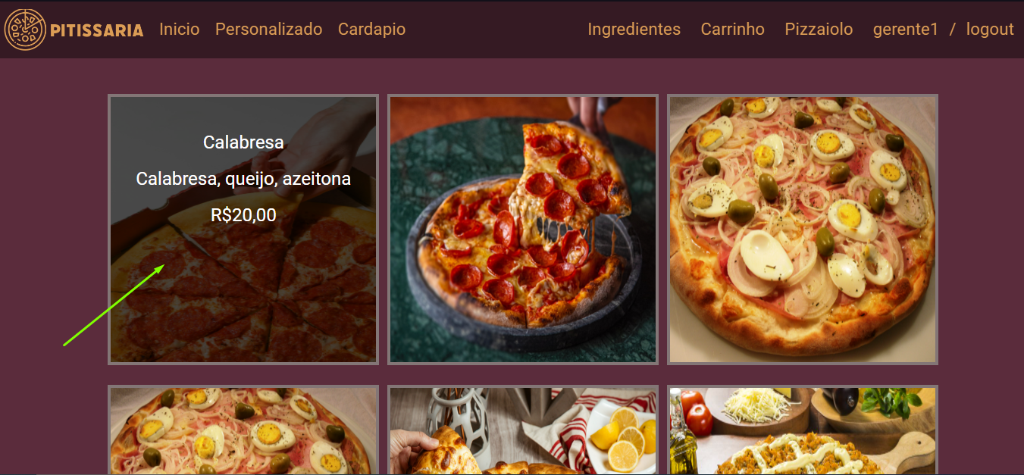

Imagem 9.3

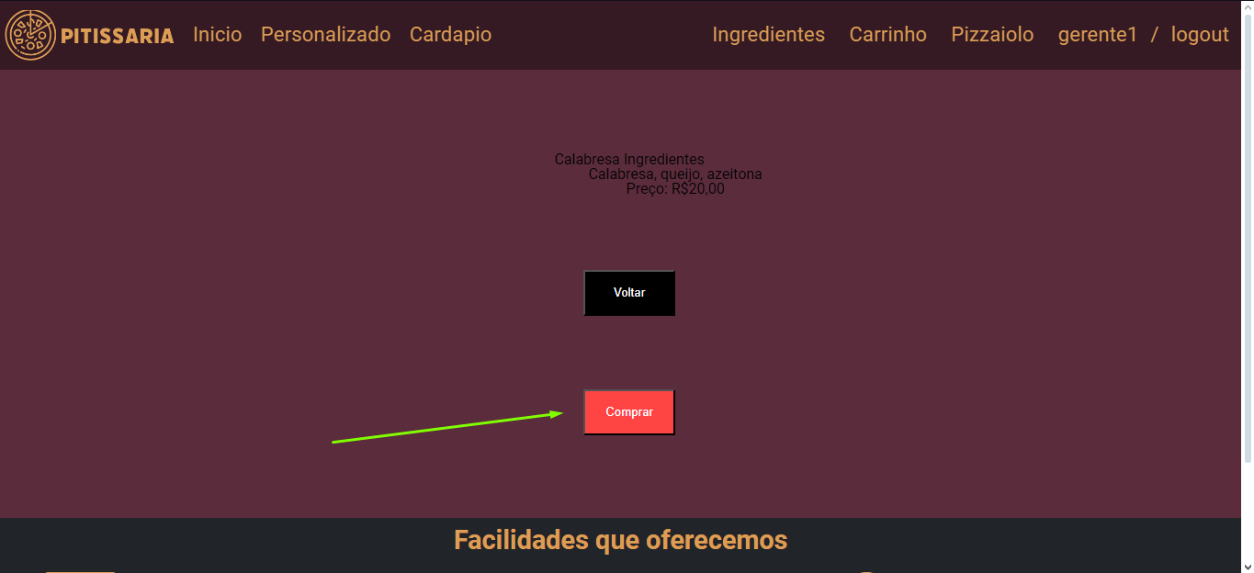

Imagem 9.4

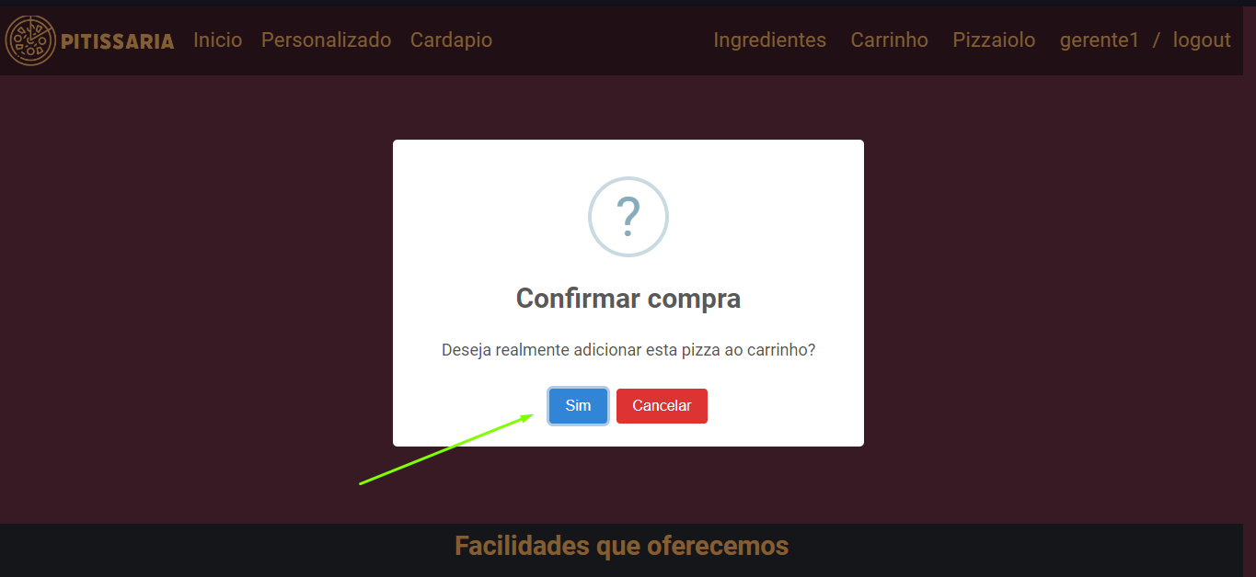

Imagem 9.5

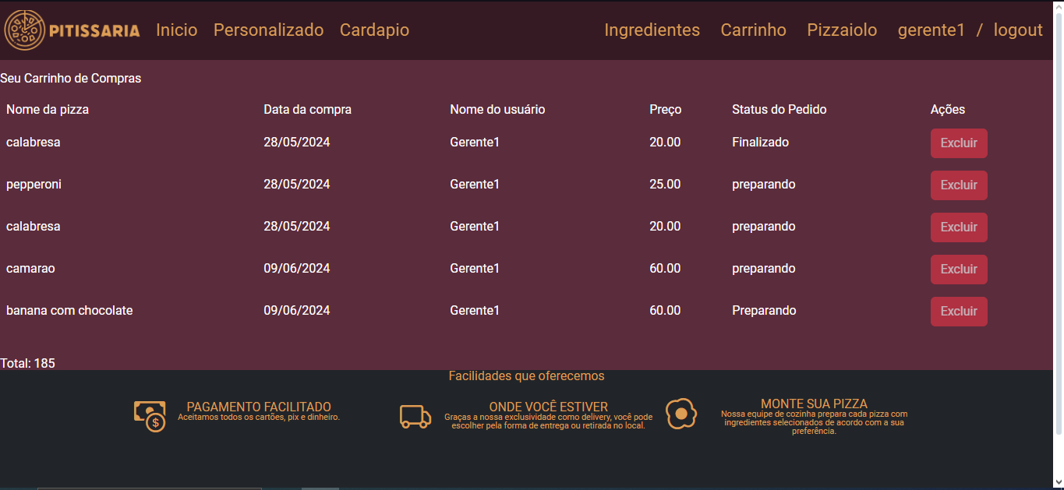

Imagem 10.1

Imagem 10.2

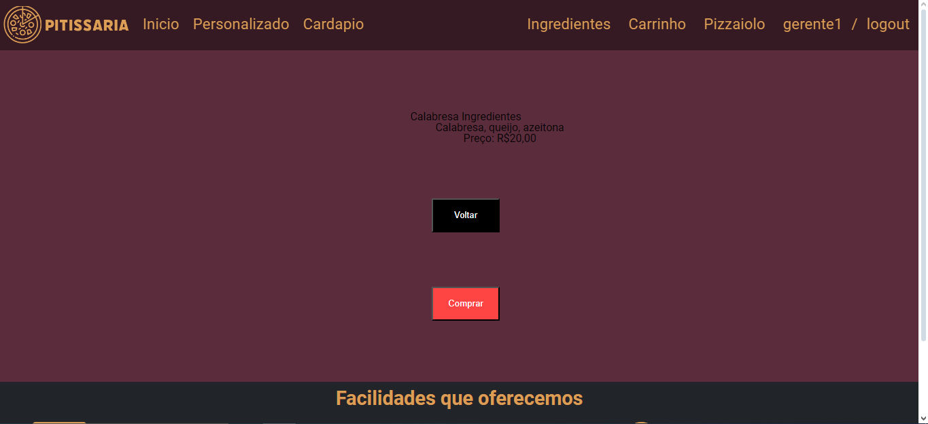

Evidenvia 11

https://drive.google.com/file/d/1tJmEr-V3u89eSZyMjdlib8GBfIj_zwJ0/view?usp=drive_link

Imagem 12.1

Obs: carrinho vazio

Evidencias 13

https://drive.google.com/file/d/1mDHBV09KL-Ui4NQrCZSCrzW4ichcJNGH/view?usp=sharing

Evidencias 14

Jumento

Evidencia 15.1
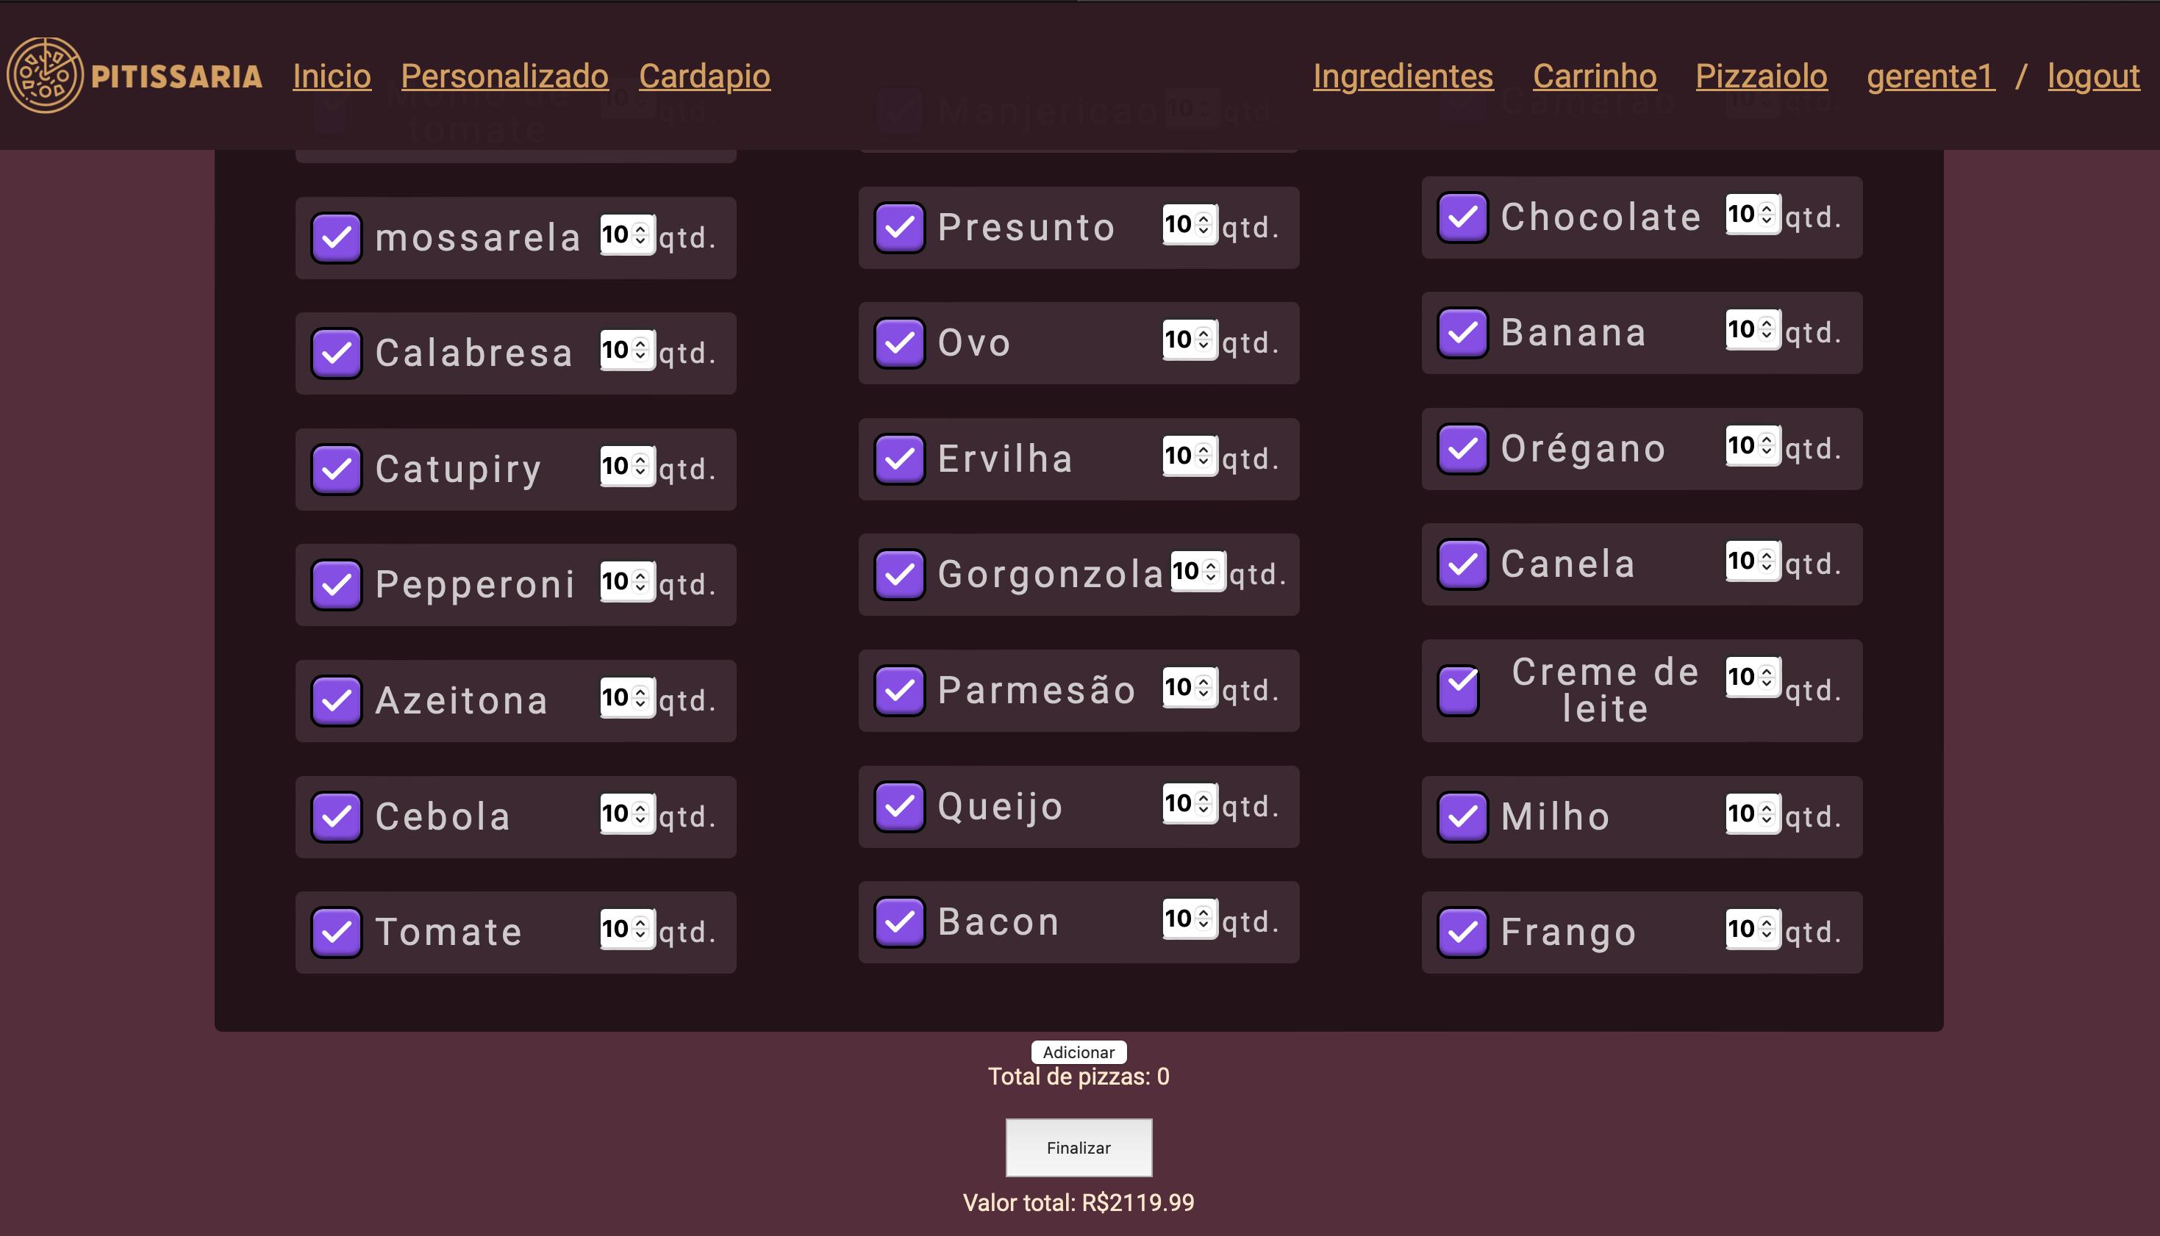

Evidencia 16.1

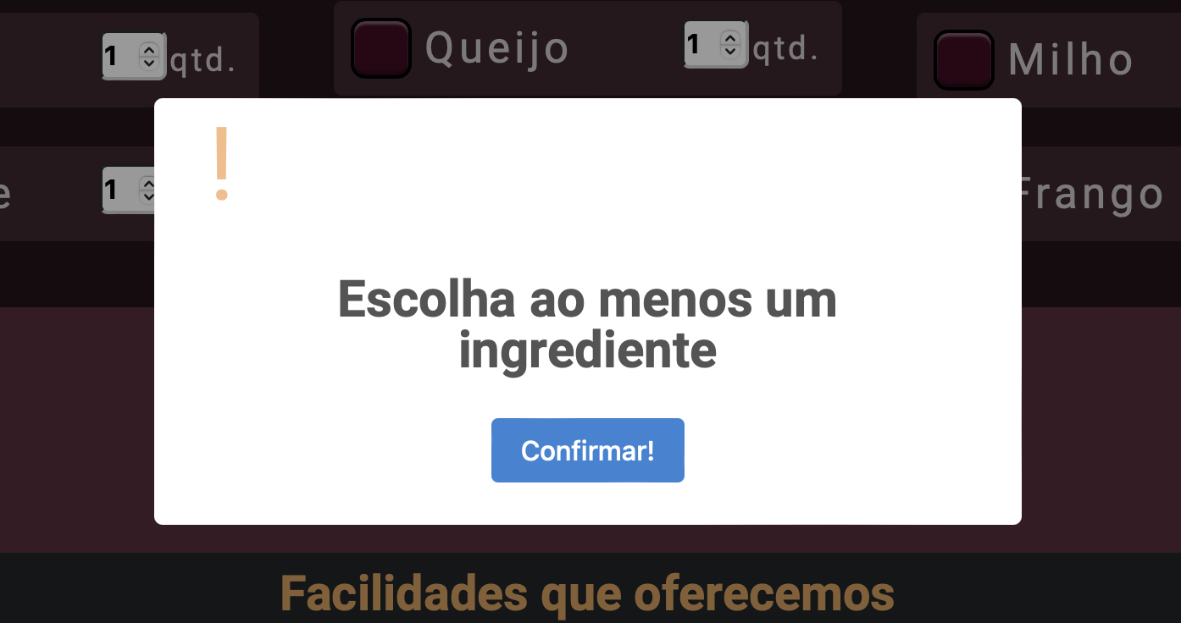

Evidencia 17.1

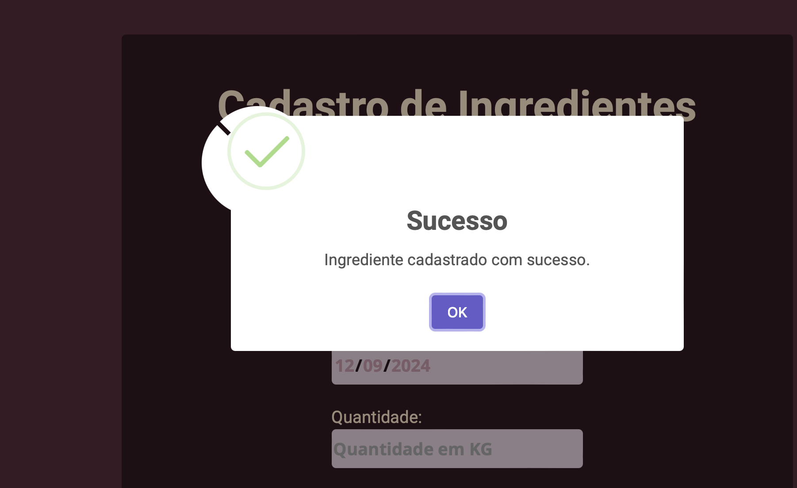

Evidencia 18.1
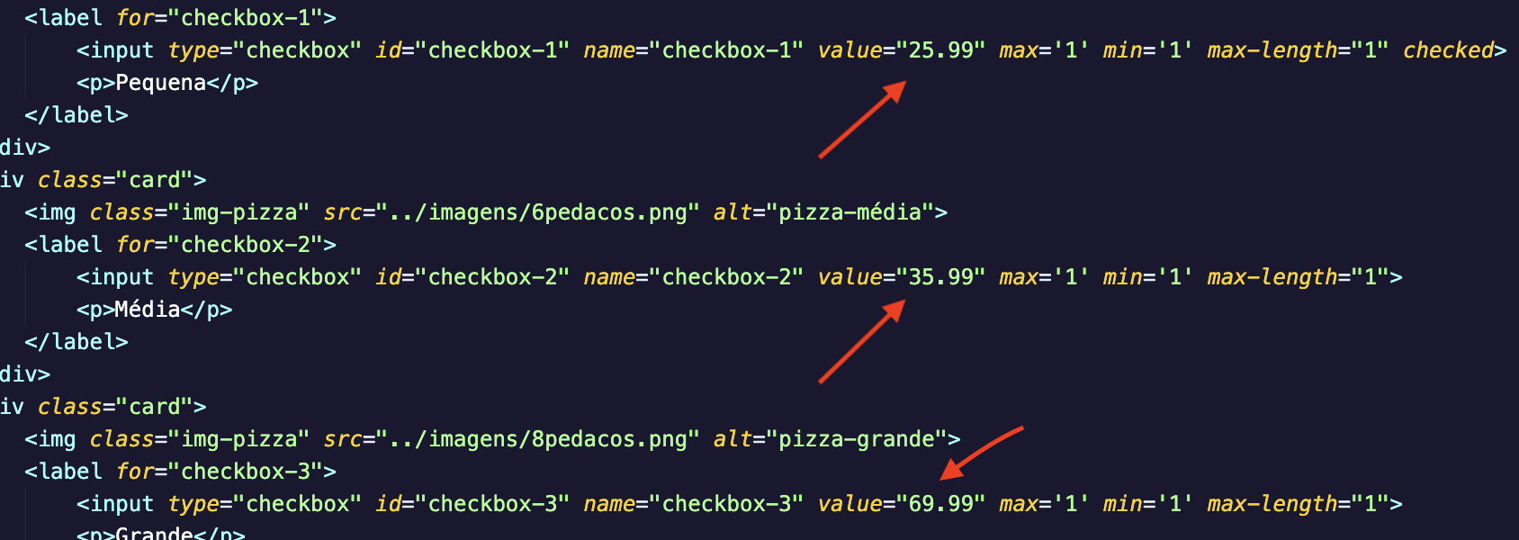

Evidencia 18.2


Evidencia 19.1
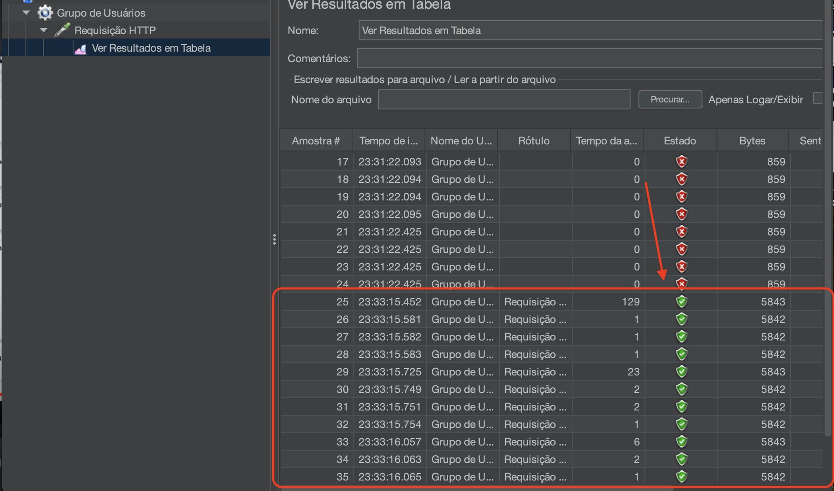

Evidencia 20.1

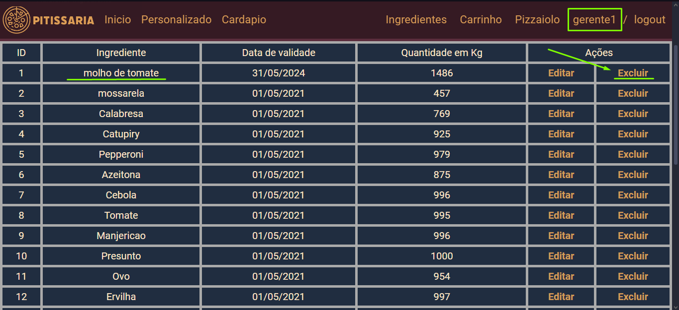

Evidencia 20.2

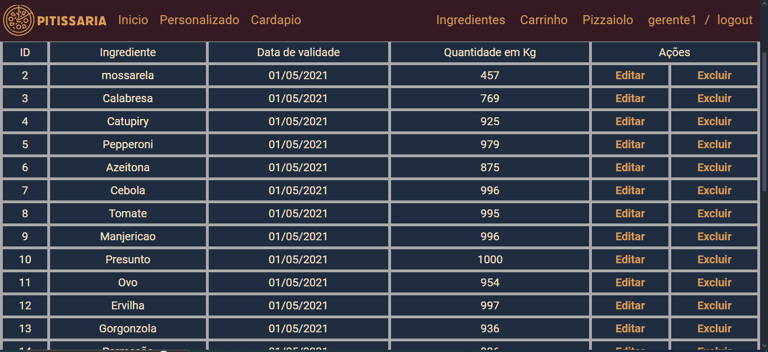

Evidencia 21.1

